SVALIERI
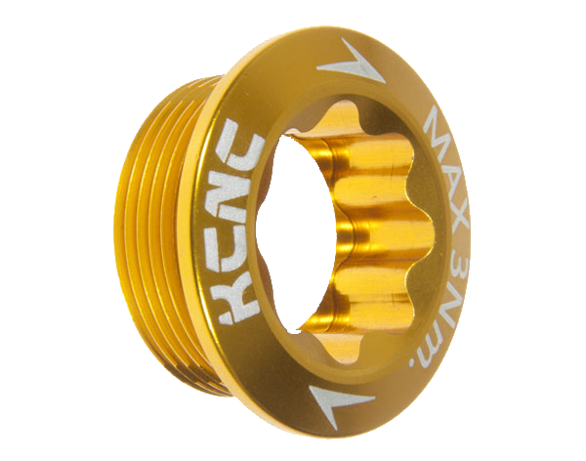

FERRETERIA "EL TORNILLO DE ORO"

PRODUCTO | PRECIO
JGO. DESARMADORES | $350.00
JGO. BROCAS | $800.00
JGO. LLAVES ESPAÑOLAS | $1,300.00
TALADRO | $2,250.00

 |  |  |  |  |  |  |  |  |  | GANANCIA | 82%

VENTAS POR SEMANA
 | LUNES | MARTES | MIÉRCOLES | JUEVES | VIERNES | SÁBADO | DOMINGO | TOTAL | VENTA MINIMA | VENTA MAXIMA | VENTA PROMEDIO
JGO. DESARMADORES | 3 | 6 | 5 | 7 | 10 | 0 | 20 | 51 | 0 | 20 | 7
JGO. BROCAS | 1 | 4 | 3 | 2 | 5 | 2 | 6 | 23 | 1 | 6 | 3
JGO. LLAVES ESPAÑOLAS | 3 | 8 | 6 | 2 | 7 | 1 | 15 | 42 | 1 | 15 | 6
TALADRO | 2 | 2 | 1 | 3 | 4 | 0 | 6 | 18 | 0 | 6 | 3
Taladro
TOTAL | 9 | 20 | 15 | 14 | 26 | 3 | 47

VENTAS EN PESOS
 | LUNES | MARTES | MIÉRCOLES | JUEVES | VIERNES | SÁBADO | DOMINGO | TOTAL | VENTA MINIMA | VENTA MAXIMA | VENTA PROMEDIO
JGO. DESARMADORES | $1,050.00 | $2,100.00 | $1,750.00 | $2,450.00 | $3,500.00 | $- | $7,000.00 | $17,850.00 | $- | $7,000.00 | $2,550.00
JGO. BROCAS | $800.00 | $3,200.00 | $2,400.00 | $1,600.00 | $4,000.00 | $1,600.00 | $4,800.00 | $18,400.00 | $800.00 | $4,800.00 | $2,628.57
JGO. LLAVES ESPAÑOLAS | $3,900.00 | $10,400.00 | $7,800.00 | $2,600.00 | $9,100.00 | $1,300.00 | $19,500.00 | $54,600.00 | $1,300.00 | $19,500.00 | $7,800.00
TALADRO | $4,500.00 | $4,500.00 | $2,250.00 | $6,750.00 | $9,000.00 | $- | $13,500.00 | $40,500.00 | $- | $13,500.00 | $5,785.71
taladro
TOTAL | $10,250.00 | $20,200.00 | $14,200.00 | $13,400.00 | $25,600.00 | $2,900.00 | $44,800.00

GANANCIA
 | LUNES | MARTES | MIÉRCOLES | JUEVES | VIERNES | SÁBADO | DOMINGO | TOTAL | VENTA MINIMA | VENTA MAXIMA | VENTA PROMEDIO
JGO. DESARMADORES | $861.00 | $1,722.00 | $1,435.00 | $2,009.00 | $2,870.00 | $- | $5,740.00 | $14,637.00 | $- | $5,740.00 | $2,091.00
JGO. BROCAS | $656.00 | $2,624.00 | $1,968.00 | $1,312.00 | $3,280.00 | $1,312.00 | $3,936.00 | $15,088.00 | $656.00 | $3,936.00 | $2,155.43
JGO. LLAVES ESPAÑOLAS | $3,198.00 | $8,528.00 | $6,396.00 | $2,132.00 | $7,462.00 | $1,066.00 | $15,990.00 | $44,772.00 | $1,066.00 | $15,990.00 | $6,396.00
taladro
TALADRO | $3,690.00 | $3,690.00 | $1,845.00 | $5,535.00 | $7,380.00 | $- | $11,070.00 | $33,210.00 | $- | $11,070.00 | $4,744.29
TOTAL | $8,405.00 | $16,564.00 | $11,644.00 | $10,988.00 | $20,992.00 | $2,378.00 | $36,736.00

